Ark1
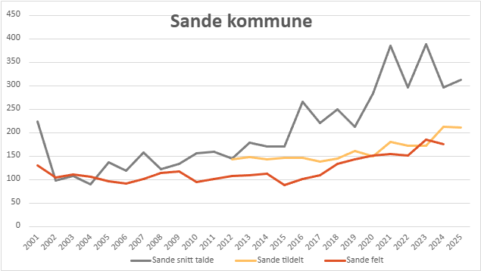
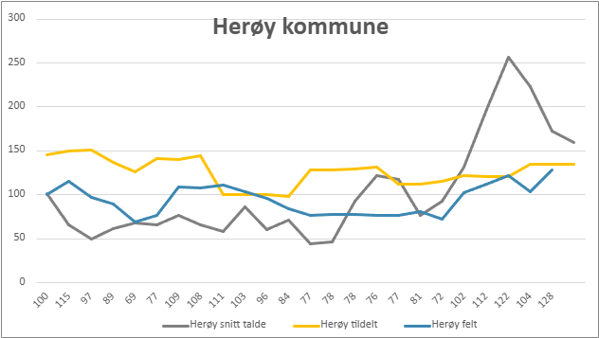
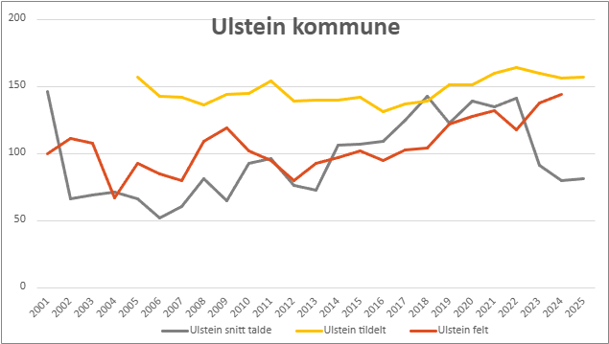
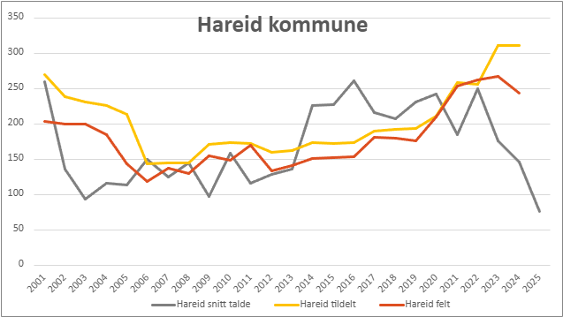
År | 2001 | 2002 | 2003 | 2004 | 2005 | 2006 | 2007 | 2008 | 2009 | 2010 | 2011 | 2012 | 2013 | 2014 | 2015 | 2016 | 2017 | 2018 | 2019 | 2020 | 2021 | 2022 | 2023 | 2024 | 2025
Sande snitt talde | 224 | 99 | 108 | 90 | 137 | 119 | 159 | 122 | 134 | 157 | 159 | 146 | 180 | 170 | 170 | 265 | 221 | 249 | 212 | 284 | 385 | 297 | 388 | 296 | 312
Sande tildelt |  |  |  |  |  |  |  |  |  |  |  | 143 | 148 | 143 | 147 | 146 | 138 | 145 | 161 | 150 | 180 | 173 | 173 | 213 | 211
Sande felt | 131 | 105 | 111 | 106 | 97 | 92 | 101 | 115 | 118 | 95 | 102 | 108 | 109 | 113 | 89 | 101 | 109 | 134 | 143 | 151 | 155 | 151 | 185 | 176
Herøy snitt talde | 102 | 66 | 50 | 61 | 68 | 66 | 77 | 66 | 58 | 86 | 60 | 71 | 44 | 46 | 93 | 122 | 118 | 77 | 93 | 132 | 197 | 257 | 223 | 173 | 160
Herøy tildelt | 145 | 150 | 151 | 137 | 126 | 141 | 140 | 144 | 100 | 100 | 100 | 98 | 128 | 128 | 129 | 132 | 112 | 112 | 115 | 122 | 121 | 121 | 135 | 135 | 135
Herøy felt | 100 | 115 | 97 | 89 | 69 | 77 | 109 | 108 | 111 | 103 | 96 | 84 | 77 | 78 | 78 | 76 | 77 | 81 | 72 | 102 | 112 | 122 | 104 | 128
Ulstein snitt talde | 146 | 66 | 69 | 71 | 67 | 52 | 61 | 82 | 65 | 93 | 97 | 76 | 73 | 106 | 107 | 109 | 125 | 143 | 123 | 139 | 135 | 141 | 91 | 80 | 81
Ulstein tildelt |  |  |  |  | 157 | 143 | 142 | 136 | 144 | 145 | 154 | 139 | 140 | 140 | 142 | 131 | 137 | 139 | 151 | 151 | 160 | 164 | 160 | 156 | 157
Ulstein felt | 100 | 111 | 108 | 67 | 93 | 85 | 80 | 109 | 119 | 102 | 95 | 80 | 93 | 97 | 102 | 95 | 103 | 104 | 122 | 128 | 132 | 118 | 138 | 144
Hareid snitt talde | 260 | 136 | 93 | 117 | 114 | 150 | 125 | 145 | 98 | 159 | 117 | 128 | 136 | 226 | 227 | 261 | 216 | 207 | 231 | 242 | 185 | 250 | 176 | 146 | 76
Hareid tildelt | 270 | 239 | 231 | 226 | 213 | 144 | 145 | 145 | 171 | 174 | 172 | 160 | 162 | 174 | 172 | 173 | 190 | 192 | 193 | 211 | 258 | 256 | 311 | 311 | 311
Hareid felt | 203 | 200 | 200 | 185 | 144 | 119 | 137 | 130 | 155 | 149 | 170 | 134 | 141 | 151 | 152 | 154 | 181 | 180 | 176 | 210 | 253 | 262 | 267 | 243

